Annexe 8
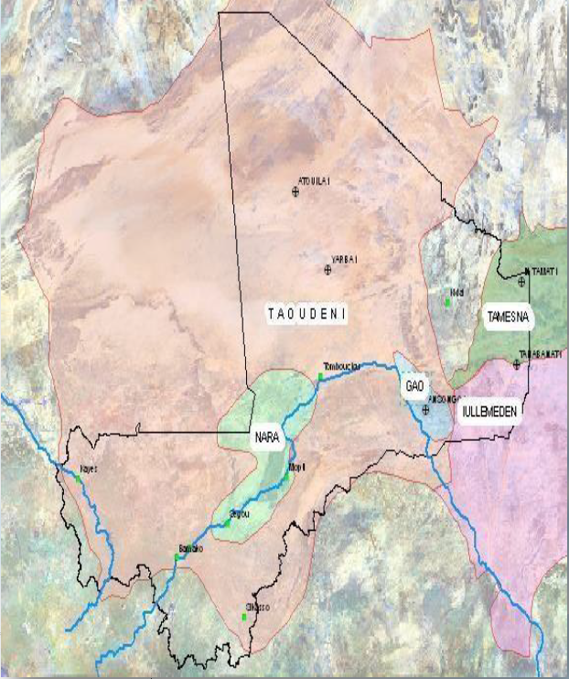
Annexe 8 : Carte des blocs pétroliers

